8.专利及软著
工商管理学院教师获得专利及软著情况一览表2019-2020（2）
序号 | 单位 | 完成人 | 名称 | 类型 | 授权号 | 获批时间 | 是否应用 | 查询链接 | 学期
1 | 工商管理学院 | 宋红尔 | 会计信息化智能核算系统V1.0 | 计算机软著作 | 2020SR0318368 | 20200409 | 否 | 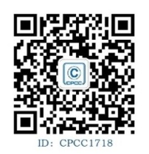 | 2019-2020（2）

